PV
PV-Anlagen

Frage im Datenblatt | Erklärung/Ausfüllhinweis
Geografische Länge | Nördliche Breite und östliche Länge des Standorts der Erzeugungsanlage in Dezimalschreibweise Beispiel: 52,496357 und 13,432758 ➔ Zu finden bei: Google Maps unter der Anschrift der Erzeugungsanlage
Geografische Breite | Nördliche Breite und östliche Länge des Standorts der Erzeugungsanlage in Dezimalschreibweise Beispiel: 52,496357 und 13,432758 ➔ Zu finden bei: Google Maps unter der Anschrift der Erzeugungsanlage
Ausrichtung (z. B. Süd,Süd-Ost etc.)* | Zu finden beim: Anlagenerbauer
Aufstellwinkel (z. B. 20 °)* | Zu finden beim: Anlagenerbauer
Regelzone | Im Südosten Bayerns Tennet; kann unter nebenstehendem Link eingesehen werden | https://www.smard.de/page/home/wiki-article/446/205156
Inbetriebnahmedatum* | Das Inbetriebnahmedatum der PV Anlage wurde von Ihrem Installateur im Inbetriebnahmeprotokoll festgehalten; das Protokoll erhalten sie von ihrem Elektroinstallateur
Nachführend | Nachgeführte Anlagen (nachführen engl. = tracking) folgen im Tagesverlauf dem Sonnenstand und sorgen so dafür, dass mehr Ertrag erwirtschaftet wird. Am meisten verbreitet ist das System mit Modulen bestückt auf einem Gestellrahmen der auf einem Mast befestigt ist; Zu finden beim: Anlagenerbauer
Installierte Leistung in kWp* | Bitte geben Sie die installierte Einspeiseleistung je Einzelanlage in kW sowie die Summe aller an der Messstelle angeschlossenen Erzeugungsanlagen an. ➔ Zu finden als: elektrische Wirkleistung (kann den Angaben des Anlagenherstellers entnommen werden)
Volleinspeisung oder Überschuss (falls Überschuss Anteil in % vom gesamt erzeugten Strom angeben)* | Zu finden beim: Anlagenerbauer bei Volleinspeisung: eigener Einspeisezähler (alle EEG-Anlagen) bei Überschusseinspeisung: gemeinsamer Zähler für Stromeinspeisung und -bezug Kundenanlage
Redispatch 2.0 (TR-ID,SR-ID sowie Marktstammdaten-ID) angeben* | Das neue Verfahren betrifft alle Netzbetreiber mit Anlagen ab 100 kW; Informationen beim Stromdirektvermarkter oder Netzbetreiber erhältlich | https://www.dihk.de/resource/blob/53414/2be37ea232d1ddaffe1ca22ffaf39a1d/merkblatt-redispatch-data.pdf
Wechselrichterhersteller | Zu finden beim: Anlagenerbauer (direkt auf dem Gerät ersichtlich)
Wechselrichtertyp | Zu finden beim: Anlagenerbauer
Spannungsebene (Einspeisung) | Wählen Sie bitte aus, welche Spannungsebene an der Messstelle anliegt. ➔ Zu finden auf: dem Zähler oder ihrem Kundenvertrag mit Stromdirektvermarkter/Netzbetreiber. Bei Niederspannung 230/400 V und bei Mittelspannung 58/100 V.
Historische Jahreseinspeisung* | ➔ Zu finden auf: Einspeisevergütungs-Rechnungen
EEG-Anlagenschlüssel* | Dieser wird vom zuständigen Netzbetreiber vergeben. Er besteht aus 33 Zeichen, beginnt mit einem „E“. Beispiel: E1004701000ZE000000513535VS000001 ➔ Zu finden auf: Einspeisevergütungs-Rechnungen
Marktlocations-ID* | Jeder Stromzähler hat eine Zählpunktnummer oder auch Messlokation. Diese Nummer umfasst immer 33 Stellen und beginnt mit „DE...“. Beispiel: DE0123456789012345678901234567890 ➔ Zu finden auf: der Einspeisevergütungsrechnung unter „Zählpunkt“
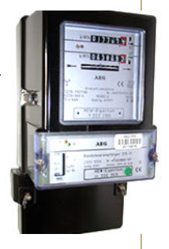
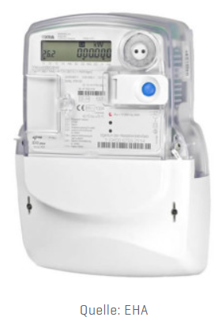
Zählernummer | Jeder Stromzähler hat eine Zählernummer. Diese dient der Zuordnung, sodass keine falschen Zähler getauscht werden. ➔ Zu finden auf: dem bisherigen Zähler, häufig in der Nähe eines Barcodes. Ansonsten finden Sie die Zählernummer auf Ihrer letzten Stromabrechnung. | RLM Stromzähler | SLP-Stromzähler
Stromzähler (RLM oder SLP)* | Bin ich ein RLM-Kunde oder ein SLP-Kunde?Wenn Sie RLM-Kunde sind, bekommen Sie monatliche Stromrechnungen zu ihrem abgenommenen Strom. Als SLP-Kunde zahlen Sie monatlich immer den gleichen Abschlag. Der Ausgleich erfolgt dann über eine Endabrechnung.
Name des Verteilnetzbetreibers* | Der Verteilnetzbetreiber (VNB) ist ein Unternehmen, das Stromnetze zur Verteilung an den Endverbraucher betreibt. ➔ Zu finden auf: VNB Ihrer Region finden Sie auf ihrem Netzanschlussvertrag
Hersteller/Modell Datenlogger* | Ein Datenlogger erfasst und protokolliert die Leistungsdaten/Stromproduktion Ihrer Solarstromanlage. Der Datenlogger stellt die Daten auf einem Webserver bereit. Von dort ruft das Solarfox-System die Daten ab und visualisiert diese. Dabei erfolgt ein Datenaustausch durch redundant angebundene Webserver. Die Angaben zu Ihrem Datenlogger finden Sie: in ihrer Anlagendokumentation bzw. von Ihrem Anlagenerbauer
feste IP-Adresse vom Datenlogger * | Die Angaben zu Ihrem Datenlogger finden Sie: in ihrer Anlagendokumentation bzw. von Ihrem Anlagenerbauer
freie IP-Adresse für LTE Modem, welches parametriert werden muss* | Sofern die Anlage im Hauseigenen Internetzugang hängt wird hier die feste IP-Adresse mitgeteilt werden; die Daten finden sie in ihrem Netzwerkanschluss

